Sheet1
华蓥村基础设施建设太阳能路灯安装采购路灯、混凝土 最高限价清单
序号 | 名 称 | 设备型号、规格及参数 | 单位 | 数量 | 最高限价单价(元) | 最高限价总价(元) | 备注
1 | 路灯 | 一、供配电系统 1、本次采用太阳能LED灯。每盏路灯自带太阳能电池板和蓄电池，不再敷设供电电缆。太阳能电池在白天阳光充足时向蓄电池进行充电以供灯源夜间照明使用。为有效控制系统的充放电以及路灯光源的点亮和关闭，太阳能充放电控制器需要有定时和配时相结合照明的功能，还要具有防反接、防反充、防过充、防过放、防短路、防雷击、防水及温度补差等保护功能。 2、装置效能:电效率，照明部件功率与蓄电池的额定输出功率之比应大于90%；持续放电能力，按GB24460-2009第5.1.2条的要求保持正常照明，最后一天蓄电池应最少剩余20%的蓄电量。 二、照明布置形式 1、本次设计照明光源设计为太阳能LED灯（灯型由业主确定），灯具功率为120W,灯杆高度6.0m。 2、灯杆、灯具、光源、电器主要参数要求 1)光源: a、光源采用LED，要求显示指数大于等于65,色温3300K～5000K。 b、色品容差不大于7SDCM，在寿命周期内光源的色品坐标与初始值的偏差不应超过0.012。 c、在标称工作状态下，灯具连续燃点3000小时的光源光通量维持率不应小于96%，灯具连续燃点6000小时的光源光通量维持率不应小于92%。 2)灯具 a、光源选择:选择优质LED光源，光源光效≥110Lm/W，整灯光效≥95Lm/W，显色指数Ra≥ 70，LED光源色温Tcp=3300k-5000K，寿命≥30000h。 b、灯具防护等级不低于IP65，灯具效率不低于85%（不含电器），灯具自然功率因数≥0.95。道路照明灯具维护系数0.7，灯具电气腔的防护等级不应低于IP43。 c、灯具的电源模组应符合现行国家标准《灯的控制装置 第14部分：LED模块用直流或交流电子控制装置的特殊要求》GB19510.14的要求，且可现场替换，替换后防护等级不应降低。 d、灯具电源应通过国家强制性产品认证。 | 盏 | 471 | 1400 | 659400
 |  | 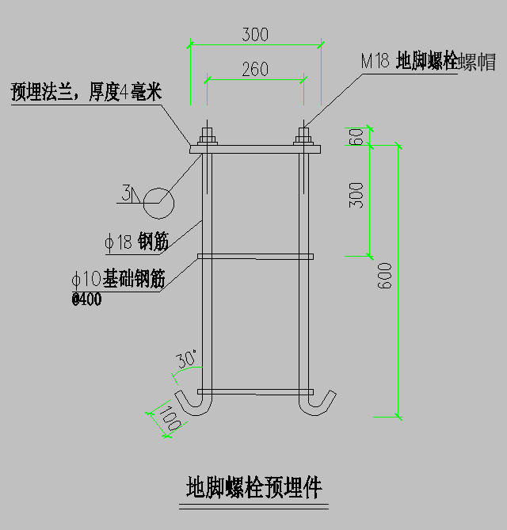 3)灯杆: 灯杆高度为6.0m，灯臂长度1.0~ 1.2m。灯杆主要参数要求:灯杆材质为国标优质Q235或宝钢的特制SS400低硅低碳钢( 其中Si≤0.04%、屈服强度245DPa)。采用圆锥形；提供钢材供货合同及质量证明书。并做热浸锌喷塑防腐处理，灯杆样式和颜色由业主指定。路灯灯杆外径底端130mm、顶端60mm、壁厚3.5mm（包含字体及编号）。 4)蓄电池 蓄电池安装方式采用背负式，采用不低于100Ah的太阳能专用锂电池，工作电压12V。在满寿命周期内的充放电次数不小于3000次。 5）地脚螺栓预埋件（详图）。 三、控制 路灯开闭控制采用时钟和光控相结合的方式进行控制。根据本地区自然环境，照明系统每天工作10小时（前半夜4小时全功率照亮，后半夜4小时半功率照亮），保证连续阴雨天数5-7天提供照明，两个连续阴雨天之间的设计最短天数为20天。本地区晴天日照峰值时间约3012h。
 |  | 四、照明节能措施: 1、本次设计光源采用高节能 LED灯。要求 LED灯光效不小于95Lm/W。光源及镇流器的能效指标应符合国家现行有关能效标准的要求。 2、路灯控制：为节约电能，可通过设全半夜灯的方式对路灯进行控制管理。
2 | c25商品混凝土 |  | m³ | 160 | 400 | 64000
合计： |  |  | 723400
注：1、单价费用包含：包括产品购买、辅材费、到场后的下车费、运输费、混凝土等时费、财务费用、税金、利润等一切费用。 2、送货到现场后，甲方委托专业机构抽检。

